关系图
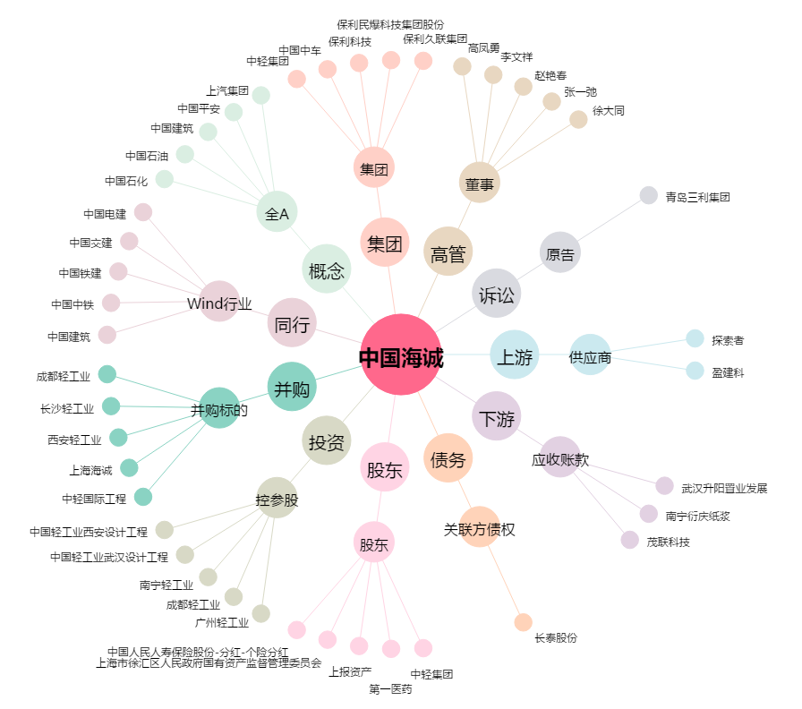
中国海诚[002116.SZ] - 关系概览图

